FORMATO GQ-016
PROPUESTA DE MEJORA | PROPUESTA DE MEJORA O INNOVACIÓN |  |  |  | REGISTRO
 |  |  |  |  | COPIA CONTROLADA
 |  |  |  |  | COD GQ-016-R | VERSIÓN 0,5
 |  |  |  |  | FECHA 18-mar-21 | PAGINA 1 DE 1

Nombre de la propuesta: | MODULO DE CALIDAD
Nombre de la persona o equipo que genera la PM: | Alexander Peralta Londoño

SITUACIÓN INICIAL |  |  | SITUACIÓN FINAL
Inicialmente la información era socializada con los supervisores encargados; sin embargo el personal operativo no conocia el detalle de sus indicadores |  |  | Se desarrolla modulo de calidad, con los siguientes submódulos Excelencia Operativa: En este submódulo se ingresan indicadores de calidad del proyecto (Efectividad, Calidad 7 días, Cumplimiento de Horario, Nota de excelencia y eventos completados), una vez se cargan indicadores en el modulo de calidad el personal técnico podrá acceder a sus indicadores a través del aplicativo móvil (LINAPP). Metas Operativas: En este Submódulo se ingresan los eventos ejecutados con corte a la fecha ingresada y el estado respecto a las metas planteadas Llamadas de Servicio: En este submódulo se ingresan detalles de las visitas agendadas como garantías, tal como fecha de agendamiento, estado, etc.

FOTO O DIBUJO INICIAL |  |  | FOTO O DIBUJO FINAL
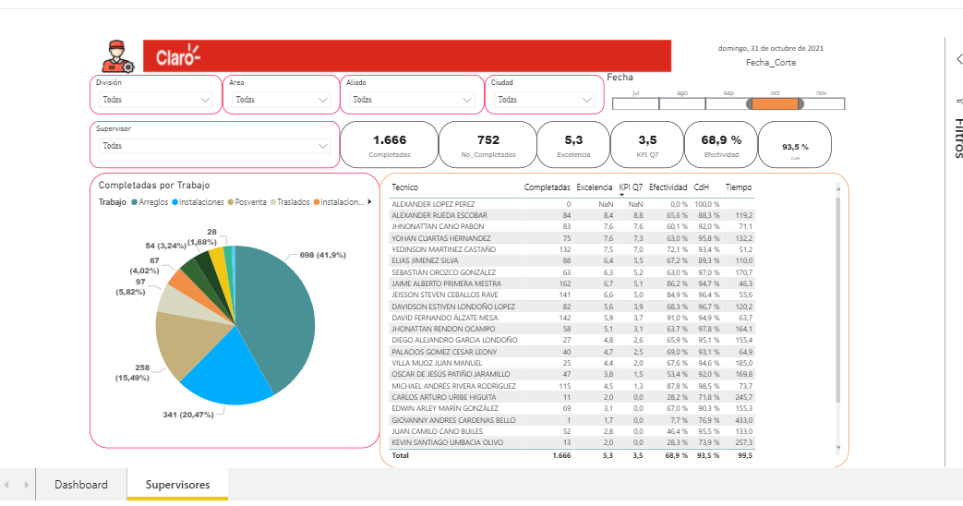 |  |  | 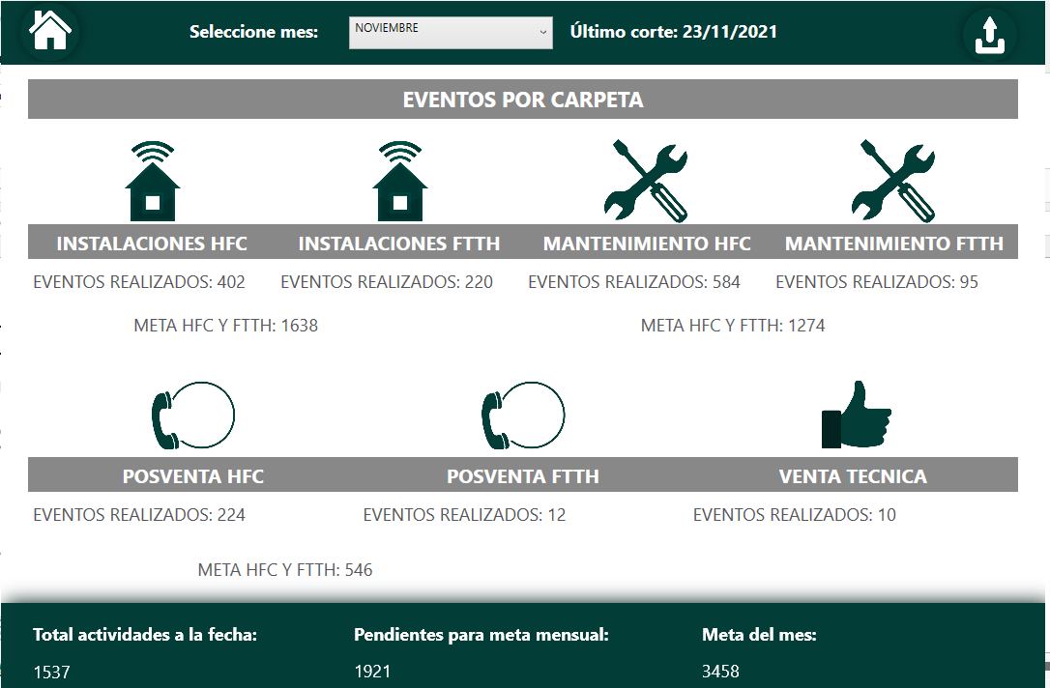 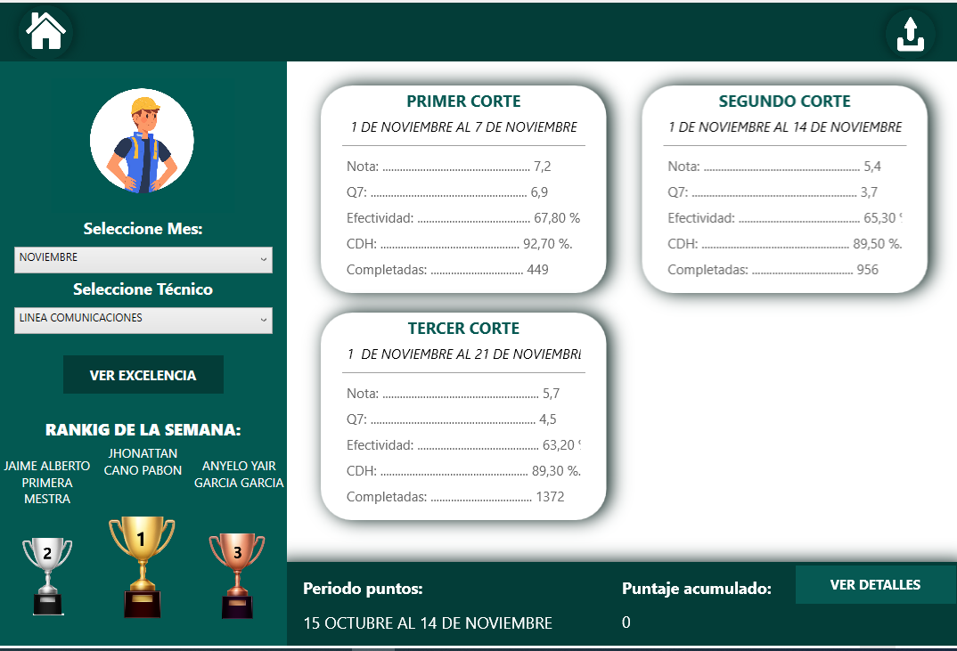 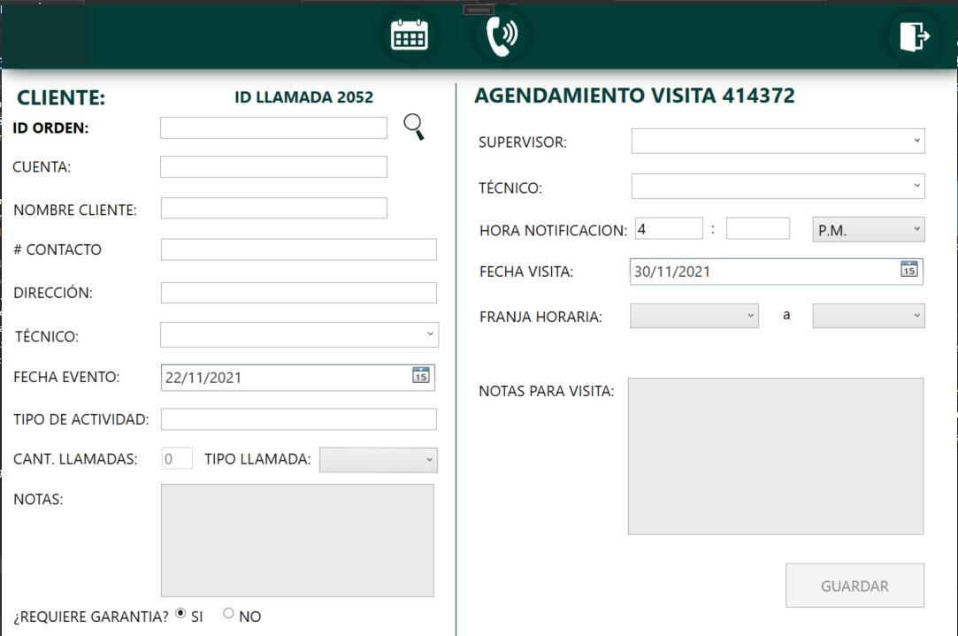 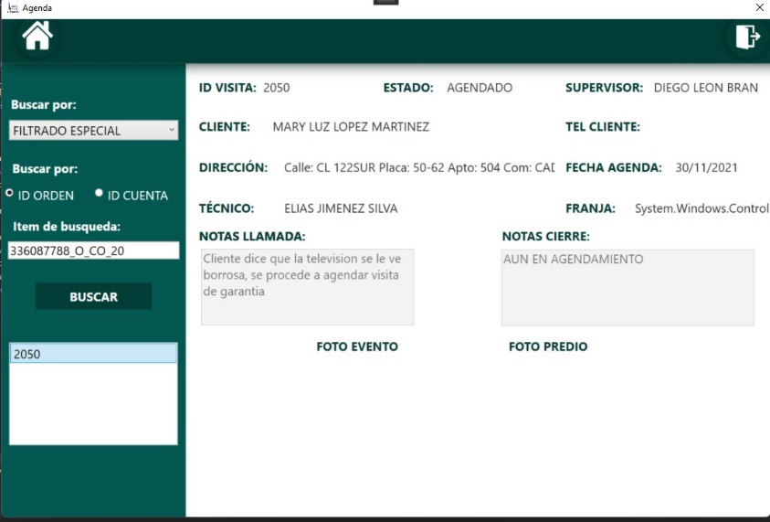

Objetivo: | Garantizar que el personal administrativo y operativo conozca el detalle de los indicadores
Alcance: | Solo personal administrativo tiene acceso al modulo de calidad
Requerimientos: | Se debe cargar la información por cortes ( Normalmente cortes semanales), esta actualización esta sujeta al reporte de excelencia de CLARO

Elaborado por: Coordinadora Sistemas Integrados de Gestión Natalia Lopez Marin |  | Revisado por: Dirección de I+D Marlon Alberto Hernández Arboleda |  | Aprobado por: Director de procesos Walter Jiménez

